Nijantam
प्रेरनार्थे तद्धितप्रत्यया: भवन्ति - परिष्कुरुत = निजन्तप्रत्यया:
 | अणिजन्तम् | णिजन्तम् | Book 4
Aug-13 | अगच्छत् | अगमयत् | http://sanskrit.inria.fr/cgi-bin/SKT/sktconjug?lex=SH&q=rak.s&t=VH&c=4&font=deva
Aug-13 | स्मरति | स्मारयति
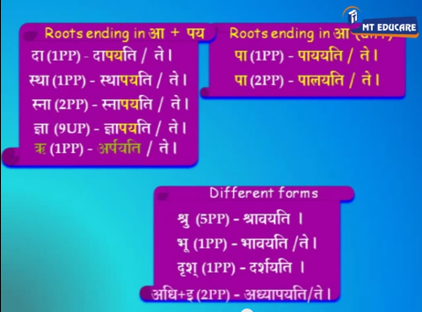
Aug-13 | ददाति | दापयति
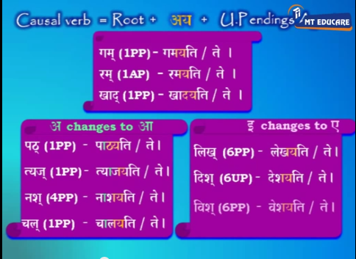
Feb-14 | अलिखत् | अलेखयत् | class = 4 (4th gana)
Feb-14 | पिबति | पाययति
Feb-14 | खादति | खादयति
Feb-14 | गच्छति | गमयति
 | णिजन्तम् | क्त्वा | तुमुन् | क्वतु
Aug-13 | पाययति | पाययित्वा | पाययितुं | पाययितवान्
Aug-13 | दर्शयति | दर्शयित्वा | दर्शयितुं | दर्शयितवान्
Aug-13 | दापयति | दापयित्वा | दापयितुं | दापयितवान्
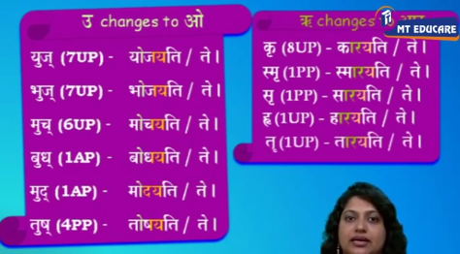
 | अणिजन्तम् | णिजन्तम् | णिजन्तं भविष्यति | णिजन्तं भूते
Feb-14 | शृणोति | श्रावयति | श्राविष्यति | अश्रावयत्
Feb-14 | जानाति | ज्ञापयति | ज्ञापिष्यति | अज्ञापयत्
Feb-14 | मिलति | मेलयति | मेलिष्यति | अमेलयत्
 | अणिजन्तम्
Aug-14 | वृक्षात् फलं पतति | |  | स: वृक्षात् फलं पातयति | |  | स:
Aug-14 | शिष्या: कथां पठन्ति | |  | अहं शिष्यान् कथां पाठयामि | |  | अहं
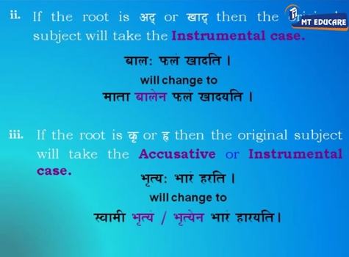
Aug-14 | छात्रा: पाठं स्मरन्ति | |  | गुरु: छात्रान् पाठं स्मारयति | |  | गुरु:
Aug-14 | अतिथि: आसने उपविशति | |  | गृहस्थ: अतिथिम् आसने उपवेशयति | |  | गृहस्थ:
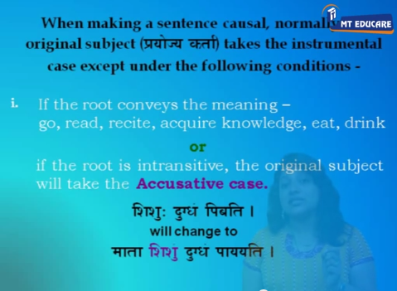
Aug-14 | सेवक: वस्तूनि आनयति | |  | स्वामी सेवकेन वस्तूनि आनाययति | |  | स्वामी
Aug-14 | शिशु: क्षीरं पिबति | |  | माता शिशुं क्षीरं पाययति | |  | माता
(2nd vibhakti - go, read, recite, acquire knowledge, drink, eat except अद् खाद् च )

Aug-12 | पठति | लोट् एकवचनम् | पाठयति | पाठयतु
Aug-12 | ददाति | लट् उत्तम बहु | दापयति | दापयाम:
Aug-12 | करोति | क्तवतु पुं प्रथम एक | कारयति | कारयितवान्
Aug-12 | पश्यति | तुमुन् | दर्शयति | दर्शयितुं
Aug-12 | वदति | शतृ स्त्री बहु | वादयति | वादयन्त्य:

Feb 13
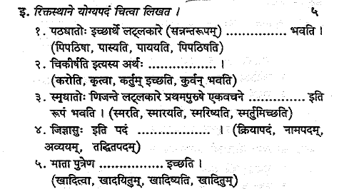
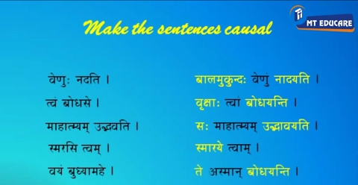
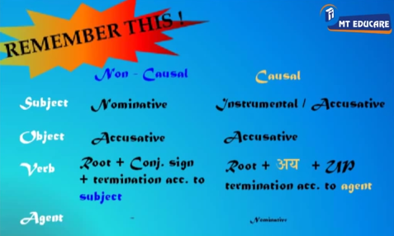
 |  |  |  |  | पिपाठिष्ति

 |  |  |  |  | कर्तुम् इच्छति

 |  |  |  |  | स्मारयति

 |  |  |  |  | नामपदम्

 |  |  |  |  | खादयितुम्

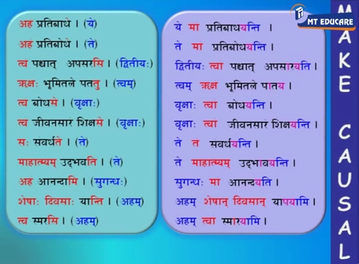
Feb 11 | पिबति | पाययति
Feb 11 | चलति | चालयति
Feb 11 | उपविशति | उपवेशयति
Feb 11 | ददाति | दापयति

Feb 1३ | रक्षति | रक्ष्यति
Feb 1३ | लिखति | लेखयति
Feb 1३ | पश्यति | दर्शयति
Feb 1३ | करोति | कारयति
Feb 1३ | खादितुम् | खादयितुम्

Sannanta
 |  | संनन्त | विग्रहवाक्यानि | Aug-12 | 1 | जिगमिष्यति | गन्तुम् इच्छति
Aug-14 | 1 | चिकीर्षति | कर्तुम् इच्छति | Aug-12 | 2 | पिपठिषु: | पठितुम् इच्छु:
Aug-14 | 2 | मुमुक्षव: | मोक्तुम् इच्छव: | Aug-12 | 3 | पिपासा | पातुम् इच्छा
Aug-14 | 3 | सुषुप्सति | स्वप्तुम् इच्छति | Aug-12 | 4 | चिकीर्षति | कर्तुम् इच्छति
Aug-14 | 4 | पिपासु: | पातुम् इच्छु: | Aug-12 | 5 | जिज्ञासुः | ज्ञातुम् इच्छु:
Aug-14 | 5 | तितीर्षति | तरितुम् इच्छति | Aug-12 | 6 | शुश्रूषा | श्रोतुमिच्छा
Aug-14 | 6 | जिज्ञासुः | ज्ञातुम् इच्छु: | Aug-12 | 7 | जिगीषति | जेतुम् इच्छति
Feb-14 | 1 | बुभुक्षा | भोक्तुम् इच्छा | Aug-12 | 8 | बुभूषु: | भवितुम् इच्छु:
Feb-14 | 2 | पिपासा | पातुम् इच्छा | Aug-12 | 9 | विवक्षा | वक्त्तुमिच्छा
Feb-14 | 3 | दिदृक्षा | द्रष्टुम् इच्छा | Aug-12 | 10 | जिघांसव: | हन्तुम् इच्छव:
Feb-14 | 4 | विवक्षा | वक्त्तुमिच्छा | Feb-11 | 1 | ईप्सव: | आप्तुमिच्छव:
Feb-14 | 5 | ईप्सा | आप्तुमिच्छा | Feb-11 | 2 | तितीर्षा | तरितुम् इच्छा
Aug-13 | 1 | चिकीर्षा | कर्तुम् इच्छा | Feb-11 | 3 | दित्सा | दातुम् इच्छा
Aug-13 | 2 | जिगमिषा | गन्तुम् इच्छा | Feb-11 | 4 | सुषुप्सु: | स्वप्तुम् इच्छु:
Aug-13 | 3 | सुषुप्सा | स्वप्तुम् इच्छा | Feb-11 | 5 | रिरक्षिषा | रक्षितुम् इच्छा
Aug-13 | 4 | जिज्ञासा | ज्ञातुमिच्छा | Feb 13 | 1 | रिरक्षिषति | रक्षति
Aug-13 | 5 | शुश्रूषा | श्रोतुमिच्छा | Feb 13 | 2 | लिलिखिषति | लिखति
 |  |  |  | Feb 13 | 3 | दिदृक्षति | पश्यति
Feb 13 |  |  |  | Feb 13 | 4 | चिकीर्षति | करोति
 |  |  |  | Feb 13 | 5 | बुधुक्षते | खादितुम्

 |  |  |  |  |  |  | पिपाठिष्ति

 |  |  |  |  |  |  | कर्तुम् इच्छति

 |  |  |  |  |  |  | स्मारयति

 |  |  |  |  |  |  | नामपदम्

 |  |  |  |  |  |  | खादितुम्



 |  |  |  |  |  |  | विभूषा

 |  |  |  |  |  |  | अन्विष्यति

 |  |  |  |  |  |  | इक्षु:

 |  |  |  |  |  |  | पिपठिषा
 |  |  |  |  |  |  | अभिषव:

alankara
 |  |  | book 6 & 7

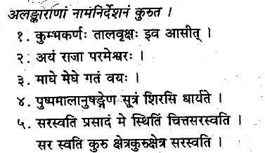
Feb-14
 |  |  | upamaalankaarah | simile

 |  |  | rupakaalankaarah | Metaphor

 |  |  | sleshaalankaarah | pun - more than one meaning

 |  |  | Arthantaranyasa alankara | particular statement justified by a general stmt
 |  |  | अर्थान्तरन्यास
 |  |  | Yamakam - shabdaalankara | recur many times giving different meaning

Aug-14

 |  |  | Arthantaranyasa alankara | particular statement justified by a general stmt

Aug-13
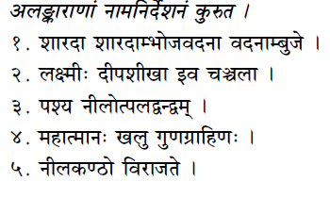
 |  |  | chekaanupraasah - shabdaalankara | recur once
 |  |  | छेकानुप्रास
 |  |  | upamaalankaarah | simile
 |  |  | atishayoktih | Hyperbole
 |  |  | अतिशयोक्ति
 |  |  | Arthantaranyasa alankara | particular statement justified by a general stmt
 |  |  | sleshaalankaarah | pun - more than one meaning
Feb-09

 |  |  | rupakaalankaarah | Metaphor

Aug-12 |  |  | upamaalankaarah | simile

Aug-12 | प्रताप: सिंहवत् पराक्रमी

 | उपमेयम् | प्रताप:
 | उपमानम् | सिंह:
 | साधारणधर्म: | पराक्रमम्
 | उपमावाचकम् | वत्

Feb-13
 |  |  | Arthantaranyasa alankara | particular statement justified by a general stmt
Feb-1१

 |  |  | sleshaalankaarah | pun - more than one meaning

Feb-13 |  |  | atishayoktih | Hyperbole

 | काव्यपुरुषस्य आभरणं किम्? | काव्यपुरुषस्य आभरणं अलङ्कारा: = The sources of चमत्कार: or poetical charm are sentiment, excellence, emotions and figures of speech. rasaguNaBhaavaalankaaraah

chandas
 |  |  | book - 8 & 9
Feb-09 |  |  |  |  |  | vasantatilakaavruttam

 |  |  |  |  |  | - - u - u u u - u u - u - -
 |  |  |  |  |  | tagaNah bhagaNah jagaNah jagaNah
 |  |  |  |  |  | - - u - u u u - u u - u - -
 |  |  |  |  |  | tagaNah bhagaNah jagaNah jagaNah

Aug-13 |  |  |  |  |  | vasantatilakaavruttam

 |  |  |  |  |  | - - u - u u u - u u - u - -
 |  |  |  |  |  | tagaNah bhagaNah jagaNah jagaNah

Aug-14 |  |  |  |  |  | upjaativruttam
 |  |  |  |  |  | upendravajraa and indravajraa
 |  |  |  |  |  | u - u - - u u - u - -
 |  |  |  |  |  | jagaNa tagaNa jagaNa
 |  |  |  |  |  | - - u - - u u - u - -
 |  |  |  |  |  | tagaNa tagaNa jagaNa

Feb-14 |  |  |  |  |  | indravajraa

 |  |  |  |  |  | - - u - - u u - u - -
 |  |  |  |  |  | tagaNa tagaNa jagaNa

 | उपजातिवृत्ते प्रतिपादं कियन्ति अक्षराणि भवन्ति ? (छन्दस)
 | उपजातिवृत्ते प्रतिपादम् एकादश अक्षराणि भवन्ति| प्रथम पादम् उपेन्द्रवज्रावृत्ते भवति | द्वितीय पादम् इन्द्रवज्रावृत्ते भवति |

 |  |  |  |  |  | vasantatilakaavruttam
Aug-12 | कृत्स्ना च भूर्भवति संन्निधिरत्नपूर्णा |  |  |  |  | - - u - u u u - u u - u - -
 |  |  |  |  |  | तगण भगण जगण जगण गुरु गुरु

 | य मा ता रा ज भा न स ल ग म् |  |  | गुरु - लघु u |  | य मा ता रा ज भा न स ल गम्

Aug-12 | कंसेन | - - u | तगण
Aug-12 | कश्यप: | - u - | रगण
Aug-12 | राधायै | - - - | मगण
Aug-12 | पठति | u u u | नगण

Feb-13 | गणेश: | u - - | यगण |  |  | upendravajraa
Feb-13 | भारतम् | - u - | रगण |  |  | u - u - - u u - u - -
Feb-13 | नन्दिनी | - u - | रगण |  |  | jagaNa tagaNa jagaNa
Feb-13 | दिलीपः | u - - | यगण
Feb-13 | स्वातन्त्र्यम् | - - - | मगण

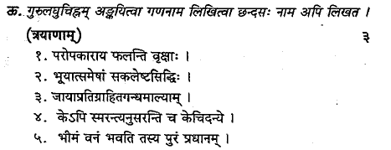
Feb-1१

 |  |  |  |  | upendravajraa |  | u - u - - u u - u - - | jagaNa tagaNa jagaNa
 |  |  |  |  | indravajraa |  | - - u - - u u - u - - | tagaNa tagaNa jagaNa
 |  |  |  |  | indravajraa |  | - - u - - u u - u - - | tagaNa tagaNa jagaNa

 |  |  |  |  | vasantatilakaavruttam |  | - - u - u u u - u u - u - - | तगण भगण जगण जगण गुरु गुरु
 |  |  |  |  | vasantatilakaavruttam |  | - - u - u u u - u u - u - - | तगण भगण जगण जगण गुरु गुरु

uttarani
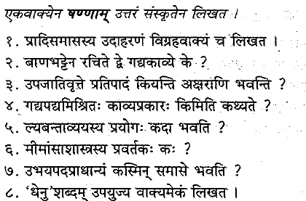
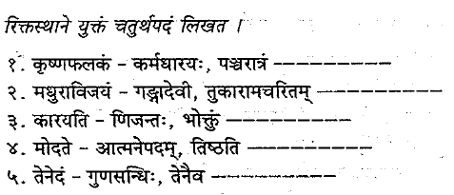

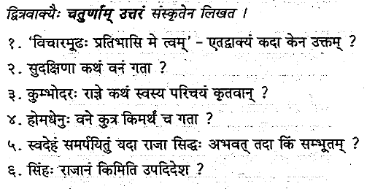

2014-08-13

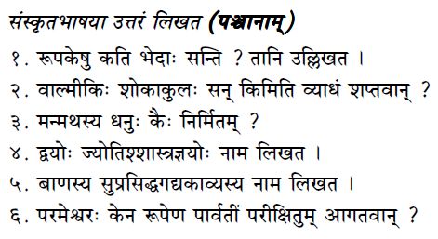
 | ल्यबन्ताव्ययस्य प्रयोगः कदा भवति ?
 | धातु: यदि उपसर्गसहितः भवति, तर्हि क्त्वाप्रत्ययस्य स्थाने ल्यप्प्रत्ययः भवति |

 | धेनु शब्दम् उपयुज्य वाक्यमेकं लिखत |
 | धेनुः नन्दिनी दिलीपस्य भावं परीक्षितुम् इष्टवती |

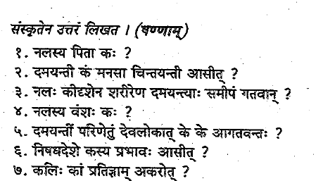

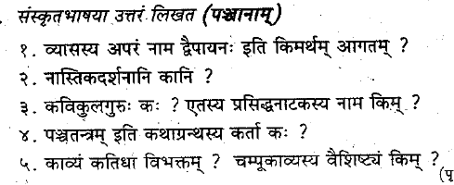

Aug-14

sahitya
No. | Year | Work | Author | Notes | book
1 |  | अभिज्ञान शाकुन्तलम् | कालिदास: | नाटकम् (काव्यं न ) | 1
2 | Aug 12, Aug 13 | नाट्यशास्त्रम् | भरतः | द्विसहस्रवर्षेभ्य: पूर्वम् | 1
1 | Aug-15 | रामायणम् ( श्लोका: ) , महाभारतम् | इतिहास ग्रन्त | "इति ह आस" पूर्वम् एवम् आसीत् किल| पुरा घटितानां घटनानां यथाक्रमम् उल्लेख: | 2
10 | Aug-12 | महाभाष्यम् | पतञ्जलि: | महाभाष्यकार: (व्याकरनशास्त्रज्ञ:) | 2
3 | Jan-13 | राजतरङ्गिणी | कल्हण: | इतिहास: | 3
5 |  | आर्यभटीयम् | आर्यभट: / आर्यभट्ट: | ज्योतिश्शास्त्रज्ञ: | 3
6 | Jan-14 | बृहज्जातकम | वराहमिहिरः | ज्योतिश्शास्त्रज्ञ: | 3
7 |  |  | ब्रह्मगुप्तः | ज्योतिश्शास्त्रज्ञ: | 3
8 | sample Aug 12 | लीलावती (सिद्धन्तशिरोमणिभागः ) | भास्कराचार्यः | ज्योतिश्शास्त्रज्ञ: | 3
1 | Jan-15 | कौमुदिमहोत्सवम् | विज्जिका | कवयित्र्य: | 4
4 | Jan-13 | मधुराविजयम् | गन्गादेवी | कवयित्र्य: | 4
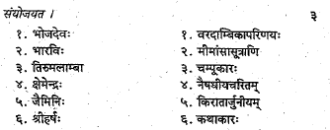
5 | Jan-14 | वरदाम्बिकापरिणयः | तिरुमलाम्बा | कवयित्र्य: | 4
13 | २०१४, Aug-१४ | तुकारामचरितम् | क्षमाराव् | कवयित्री | 4
1 | Jan-14 | चम्पुरामायणम् | भोजदेवः | चम्पूकारः | 5
2 | Jan-14 | नीलकण्ठविजयचम्पू | नीलकण्ठदीक्षितः | चम्पूकारः | 5
1 | Aug-12 | चार्वाकदर्शनम् | चार्वाका: | नास्तिकदर्षनानि | 6
2 | Aug-12 | जैनदर्शनम् | जिन: / महावीर: | नास्तिकदर्षनानि | 6
3 | Aug-12 | बौद्धदर्शनम् | बुद्ध: | नास्तिकदर्षनानि (शुन्यवाद: ) | 6
5 |  | वैशेषिकदर्शनं | कणाद: | प्रवर्तकः | 6
6 |  | न्यायादर्शनं | गौतम: | प्रवर्तकः | 6
8 | Jan-14 | मीमाम्सासूत्राणि | जैमिनिः | प्रवर्तकः | 6 | `
 | Feb-11 | ब्रह्मसूत्राणि (प्रस्थानत्रयं) | बादरायण: | भगवान् वेदव्यास: | 6
4 | Jan-14 | रघुवंस: | कालिदास: | रामस्य कथा, महाकाव्यम् | 7
5 | Jan-12 | कुमाससंभवम् | कालिदास: | कविकुलगुरु, महाकाव्यम् | 7
6 | Jan-14 | किरातार्जुनीयम् | भारवि: | महाकाव्यम् | 7
7 | Aug-14 sample | शिसुपालवधम् | माघः | महाकाव्यम् | 7
8 | Aug-12, Aug-14, Feb-11 | नैषधीयचरितम् | श्रीहर्ष: | महाकाव्यम् | 7
1 | sample Aug 12 | नीतिशतकम्, शृङ्गारशतकम्, वैराग्यशतकम् | भर्तृहरिः |  | 8
5 | Jan-14 | बृह्त्कथामञ्जर्याः | क्षेमेन्द्रः | कथाकारः | 8
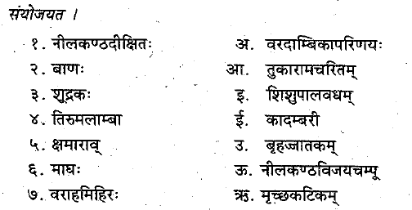
6 | sample, Jan-14 | कथासरित्सागर: | सोमदेवः | बृहत्कथासङ्ग्रहः | 8
7 | Aug-15 | पञ्चतन्त्र: | विष्णुशर्मा |  | 8
9 | sample Feb-11 | हितोपदेशः | नारायणभट्टः | पञ्चतन्त्रस्य परिष्कृतावृत्तिः | 8
1 | sample | बुद्धचरितम् सौन्दरानन्दकाव्यम् शारीपुत्रप्रकरणम् सूत्रालङ्कारशास्त्रम् | अश्वघोषः | नाटककार: | 9
1 | Feb-11 | शारीपुत्रप्रकरणम् | अश्वघोषः | नाटककार: | 9
2 | sample, Jan-15 | मृच्छकटिकम् | शूद्रकः | वसन्तसेनाचारुदत्तकथा, नाटककार: | 9
6 | Aug 12, Aug 15, Feb 11 | वेणीसंहार: | भट्टनारायण: | नाटककार: | 9
1 | Aug 12 | वासवदत्तकाव्य: | सुभन्धु: | गद्यकाव्यं | 10
2 | Jan-15 | दशकुमारचरितम् | दण्डी | गद्यकाव्यं | 10
3 | sample, Jan-15 | दशकुमारचरितम् काव्यादर्शः छन्दोविचितिः कलापरिच्छेदः | दण्डी |  | 10
4 | Jan-14 | कादम्बरी | बाणः बाणबट्ट: | गद्यकाव्यं -- कथा | 10
5 |  | हर्षचरितम् | बाणः बाणबट्ट: | गद्यकाव्यं - आख्यायिका - इतिहास: | 10
 |  | तिलकमञ्जरी | धनपाल: | गद्यकार:
22 | sample Aug 12 | भासनाटकानि | टि. गणपतिशास्त्री
 | Aug-14 | साङ्ख्यदर्शनम् | कपिल: | प्रवर्तकः
 | Aug-12 | निघण्टव: (निघण्टु:) |  | वेदज्ञानार्थं रचिता: (इतिहासज्ञानार्थं न) अर्थपरिज्ञानार्थं, लिङ्गज्ञानार्थं, पर्यायादिज्ञानार्थं
 | Feb-13 | सिद्धान्तकौमुदी | भट्टोजी दीक्षित:
 |  | विश्वगुनादर्शचंपु | वेन्कटाध्वरि: | चम्पूकाव्य

43 | feb-09 | पुत्रपौत्रम् | द्वन्द्वः
44 | feb-09 | संस्कृत्य | ल्यबन्ताव्ययम्
45 | feb-09 | जिज्ञासा | सन्नन्तः
46 | feb-09 | प्रियतरः | तरप्तद्धितान्तः
47 | feb-09 | रममाणः | शानच्प्रत्ययः
48 | feb-09 | अधिहरि | अव्ययीभावसमास:
49 | feb-09 | न्यस्तशस्त्रः | बहुव्रीहिः
50 | feb-09 | सभ्यः | साध्वर्थतद्धितान्तः
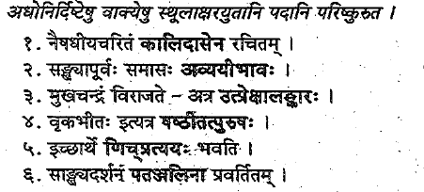
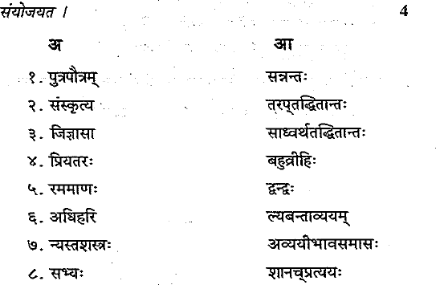

 |  | Mahakavyam - Raghuvamsam | Kalidasa
 |  | Mahakavyam - kumaarasambhavam | Kalidasa
 |  | khaNttakaavyam - rutusamhaaram | Kalidasa
 |  | khaNttakaavyam - Meghadhutam | Kalidasa
 |  | Naataka - maalavikaagnimitram | Kalidasa
 |  | naataka - vikramorvashiiyam | Kalidasa
 |  | Naataka - abhijnaanashaakuntalam | Kalidasa

 | Aug-14 | नैषधीयचारितं श्रीहर्षेण रचितम् |
 | Aug-14 | संख्यापूर्वः समासः द्विगु समास: |
 | Aug-14 | मुखचन्द्रं विराजते - अत्र रूपकालङ्कार: |
 | Aug-14 | वृकभीत: इत्यत्र पञ्चमितत्पुरुषः |
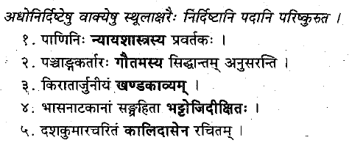
 | Aug-14 | इच्छार्थे सन्प्रत्ययः भवति |
 | Aug-14 | साङ्ख्यदर्शनं कपिलेन प्रवर्तितम् |

 | Jan-14 | पाणिनि: व्याकरनशास्त्रस्य प्रवर्तकः |
 | Jan-14 | पञ्चाङ्गकर्तारः आर्यभट्टस्य सिद्धान्तम् अनुसरन्ति |
 | Jan-14 | किरातार्जुनीयं महाकाव्यम् |
 | Jan-14 | भासनाटकानां संग्रहिता टि. गणपतिशास्त्री |
 | Jan-14 | दशकुमारचरितम् दण्ड्या रचितम् |

 | Jan-13 | मेघदूतम् एकं खण्डकाव्यम् |
 | Jan-13 | अमरकोषस्य वास्तविकं नाम नामलिङ्गानुशासनम् इति |
 | Jan-13 | कणाद: वैषेषिकदर्षनस्य प्रवर्तक: |
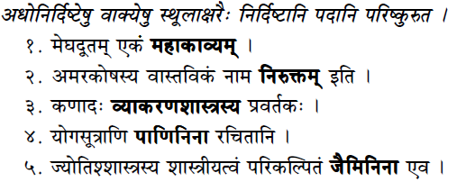
 | Jan-13 | योगसुत्राणि पतञ्जलिना रचितानि |
 | Jan-13 | ज्योतिश्शस्त्रस्य शास्त्रीयत्वं परिकल्पितं आर्यभटेन एव |

 |  | मीमाम्साशास्त्रस्य प्रवर्तकः कः?
 |  | मीमाम्साशास्त्रस्य प्रवर्तकः जैमिनिः |

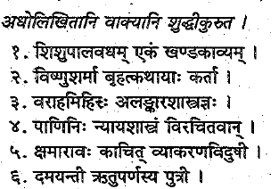
 |  | वाल्मीकि: शोकाकुलः सन् किमिति व्याधं शप्तवान् ?
 |  | वाल्मीकि: शोकाकुलः सन् "मा निषाद प्रतिष्ठां त्वमगमः शाश्वतीः समाः" इति व्याधं शप्तवान् | maa nishaada - O hunter ; pratishthaamtva - good reputation; maagamah - not get;shaashvateeh samaha - for several years

 |  | व्यासस्य अपरं नाम द्वैपायनः इति किमर्थम् आगतम् ?
 |  | द्वीपे अस्य जन्म अभवत् इत्यत: व्यासस्य अपरं नाम कृष्णद्वैपायनः इति आगतम् |

 |  | रूपकेषु कति भेदाः सन्ति ? तानि उल्लिखत |
 |  | रूपके दश भेदा: सन्ति | ते नाटकम् प्रकरणम् भाण: प्रहसनम् डिमः व्यायोगः समवकारः वीथी अङ्कः ईहामृगः चेति |

 |  | ज्योतिश्शास्त्रस्य कति विभागा: ? ते के ?
 |  | खगोलं ज्योतिषं गणितं चेति ज्योतिश्शास्त्रस्य त्रय: विभागा: सन्ति |

 |  | निघण्टूनाम् आवश्यकता का ? (glossary of words)
 |  | वेदार्थज्ञानार्थं प्राचीने काले निघण्टवः भवन्ति स्म | शब्दानाम् अर्थपरिज्ञानार्थं, लिङ्गज्ञानार्थं, पर्यायादिज्ञानार्थं ...

 |  | काव्यं कतिधा विभक्तम् ?
 |  | श्रव्यं दृश्यं चेति काव्यं द्विधा विभक्त्तम् | श्रव्यकाव्येषु अन्यतमम् अस्ति चम्पुकाव्यम् |

 |  | चम्पूकाव्यस्य लक्षणं लिखत |
 |  | चम्पूकाव्यस्य लक्षणं लिखत |
 |  | चम्पूकाव्यस्य वैशिष्ट्यं किम् ?
 |  | गद्यपद्यमिश्रितः काव्यप्रकारः किमिति कथ्यते ?
 |  | गद्यपद्यसम्मिश्रः काव्यप्रकारः चम्पू: इति उच्यते |

 | Aug-15 | दूतकाव्यं कस्य भेद: ? दूतकाव्यस्य वैशिष्ट्यं किम्?
 |  | खण्डकाव्यस्य एव अपर: प्रभेद: दूतकाव्यम् | इष्टं जनं प्रति दूतद्वारा संदेशप्रेषणमेव अत्रत्यं वैशिष्ट्यं |

 | Feb-11 | नाटके कतिविधा: अभिनया: भवन्ति ?
 |  | चतुर्विधा: - आङ्गिक: वाचिक: आहार्य: सात्त्विक:

 | Feb-11 | संस्कृतनाटकेषु मन्गलपद्यस्य नाम किम्?
 |  | नान्दि

 | Feb-11 | इदानीम् उपलभ्यमान: निघन्टु: क: ?
 |  | इदानीम् उपलभ्यमान: निघन्टु: नाम यस्कस्य "निरुक्तम्" |

 | Feb-11 | प्रसिद्धगद्यकाराणां (चतुर्णाम्) नामानि लिखत |
 |  | सुभन्धु:, दण्डी, बाणः , धनपाल:

